Sheet1
Name | Image | Description | Note | Price | Quantity | Link | SUM
Cảm Biến Siêu Âm US-015 | 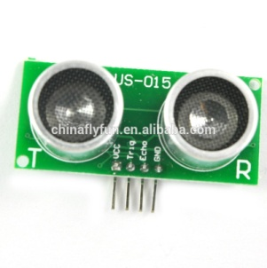 | Điện thế hoạt động: DC 5V Dòng tiêu thụ: 2.2mA Khoảng nhiệt độ hoạt động: 0~+70'C Chuẩn tín hiệu: TTL Góc quét: <15 degree Khoảng cách nhận: 2~400cm Độ chính xác: 0.3cm + 1%. | Module đời mới nhất khoảng cách | 55,000 | 4 | http://hshop.vn/products/cam-bien-sieu-am-us-16 | 220000
Module L298N | 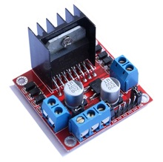 | Module L298 có thể điều khiển 2 động cơ DC hoặc 1 động cơ bước, có 4 lỗ nằm ở 4 góc thuận tiện cho người sử dụng cố định vị trí của module. Thông số kỹ thuật: Driver: L298N tích hợp hai mạch cầu H. Điện áp điều khiển: +5 V ~ +35 V Dòng tối đa cho mỗi cầu H là: 2A Điện áp của tín hiệu điều khiển: +5 V ~ +7 V Dòng của tín hiệu điều khiển: 0 ~ 36mA Công suất hao phí: 20W (khi nhiệt độ T = 75 ℃) Nhiệt độ bảo quản: -25 ℃ ~ +130 ℃ | control DC Motor(Engine) | 60,000 | 1 | http://dientuvietduc.vn/735-module-l298n.html | 60000
KIT RC 1/10 | 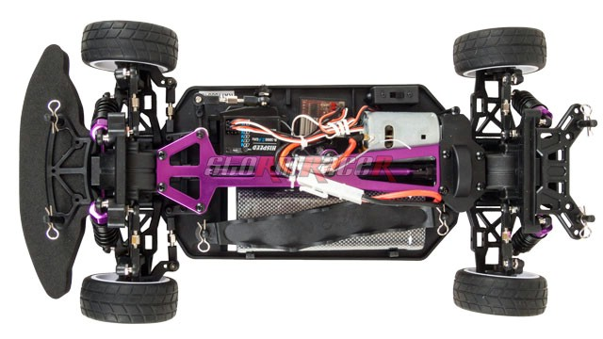 | Code: 01030034 (Mã xe) Điều khiển Radio 2.4G - 2CH Động cơ: Motor RC 540 Brushed 24000 rmp Pin Lipo 7.2V - 1800 mAh ( 10 phút) - Cần Nâng Cấp Servo lái tiêu chuẩn Dài 40cm x rộng 25cm x cao 15cm Trọng lượng 1.7kg | Yêu cầu nâng cấp PIN theo xe Ni-MH 1800mAh lên pin Lipo 4000 mAh 7.4V hộp nhựa cứng kèm sạc Lipo Balance 2S/3S (bù 600,000) | 3,050,000 | 1 | http://www.stormracer.com/sanpham/xe-dieu-khien/1-10-electric-car/hsp-electric-onroad-1-10-rtr-24g-60km-h_01030034.product#prettyPhoto | 3050000
Module Encoder 100 Xung | 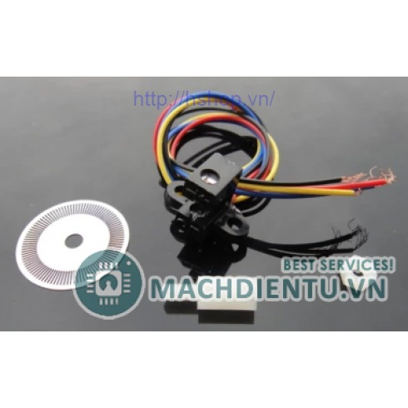 | Đĩa encoder 100 xung hỗ trợ 2 xung A, B ngõ ra với nguồn cấp 5V thích hợp với các ứng dụng điều khiển chính xác động cơ. Sơ đồ dây: Dây đỏ - Vcc(Phải nối tiếp với trở 120 Ohm như hình) Dây đen - GND Hai dây còn lại là kênh A và kênh B(Cần kéo trở 10k lên Vcc). | Đo tốc độ động cơ | 95,000 | 1 | http://hshop.vn/products/module-encoder-100xung | 95000
Pin Lipo sử dụng arduino và cảm biến | 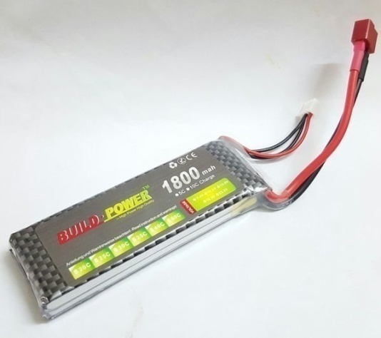 | Chất liệu pin: Lithium Polimer Số Cell pin: 2S Điện áp trung bình: 7.4VDC Dung lượng: 1800mAh Dòng xả tối đa: 25C x 1800mah /1000 = 45A Kích thước: W 33 x L 105 x H 12mm | Dùng để nuôi Aruinos, Sensors | 200,000 | 2 | http://hshop.vn/products/pin-lipo-7-4v-1300ma-25c | 400000
Receiver 2.4G (for GT-2/GT-3B) | 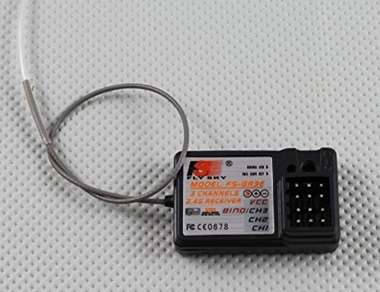 | Receiver FlySky 2.4G 3CH hoạt động tốt trong vòng 200 mét. Chạy tốt với remote GT-2, GT-3B & GT-3C Receiver FlySky 3CH 2.4G 3 kênh nên làm việc tốt với các xe có số ze nếu có option rất thuận lợi | Dùng để giải mã RF | 195,000 | 1 | http://stormracer.com/sanpham/remote-dieu-khien/con-thu-song-receiver-rx/receiver-24g-for-gt-2-gt-3b_13020001.product | 195000
Module NRF24L01 | 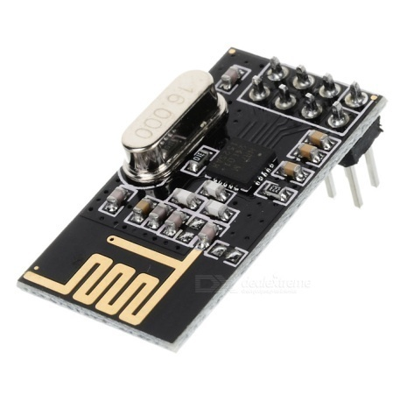 | Features Worldwide license-free 2.4GHz ISM band operation 250kbps, 1Mbps and 2Mbps on-air data-rate options Enhanced ShockBurst™ hardware protocol accelerator Ultra low power consumption – months to years of battery lifetime Specifications Power supply : 1.9~3.6V IO port working voltage : 0~3.3v / 5v Transmitting rate : +7dB Receiving sensitivity : ≤ -90dB Transmission range : 250m in open area Dimension : 15x29mm | Dùng để tạo bộ thu phát sóng RF khi cần thiết. | 50,000 | 2 | http://dientuvietduc.vn/916-modul-thu-phat-nrf24l01.html | 100000
AWD Jack Nối chữ T | 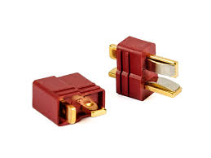 |  | Dùng để nối pin với arduino | 5,000 | 4 | http://hshop.vn/products/giac-pin-lipo-chu-t-duc | 20000
Mạch báo pin | 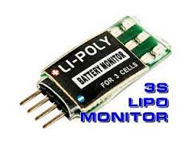 | Gắn thẳng vào pin | Báo tình trạng pin | 85,000 | 2 | http://hshop.vn/products/sac-pin-lipo-1-cell | 170000
Cảm biến màu TCS3200 | 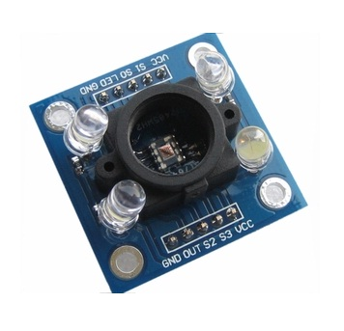 | Đầu vào điện áp: 2.7V - 5.5V | Cảm biến màu giúp xác định xe có đậu vào giữa 2 vạch hay không | 110,000 | 2 | http://dientuvietduc.vn/903-cam-bien-mau-tcs3200.html | 220000
Buzzer | 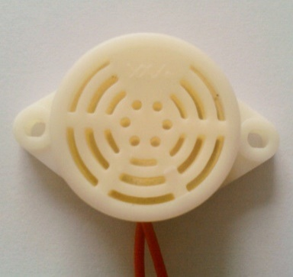 |  | Bóp Còi | 20,000 | 2 | http://hshop.vn/products/coi-buzzer-bao-dong-3-24vdc | 40000
Arduino Can Bus shield | 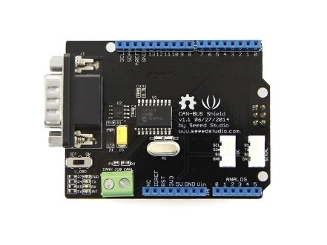 | Implements CAN V2.0B at up to 1 Mb/s SPI Interface up to 10 MHz Standard (11 bit) and extended (29 bit) data and remote frames Two receive buffers with prioritized message storage Industrial standard 9 pin sub-D connector Two LED indicators | Shield giao tiếp CAN | 480,000 | 2 | http://hshop.vn/products/arduino-can-bus-shield | 960000
Arduino Nano | 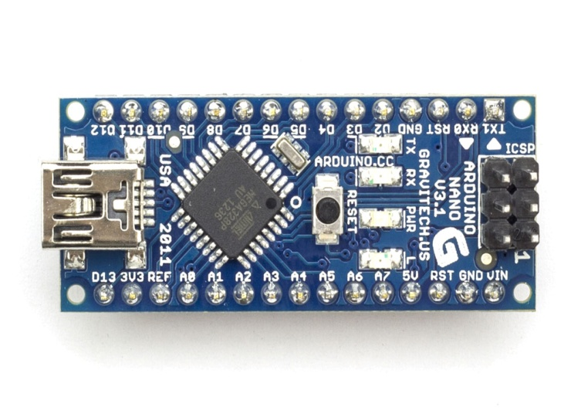 | Microcontroller Atmel ATmega168 or ATmega328 Operating Voltage (logic level) 5 V Input Voltage (recommended) 7-12 V Input Voltage (limits) 6-20 V Digital I/O Pins 14 (of which 6 provide PWM output) Analog Input Pins 8 DC Current per I/O Pin 40 mA Flash Memory 16 KB (ATmega168) or 32 KB (ATmega328) of which 2 KB used by bootloader SRAM 1 KB (ATmega168) or 2 KB (ATmega328) EEPROM 512 bytes (ATmega168) or 1 KB (ATmega328) Clock Speed 16 MHz Dimensions 0.73" x 1.70" | Main phụ sử dụng trong trường hợp cần thêm input, output, giao tiếp,... | 70,000 | 2 | http://dientuvietduc.vn/1307-arduino-nano-v30-day.html | 140000
Arduino Uno 3 | 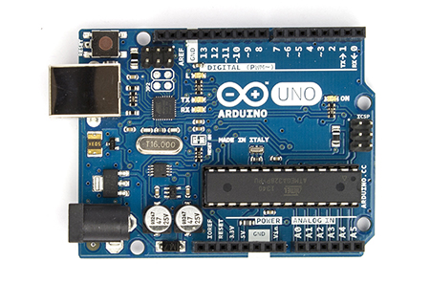 | Analog Input Channels 6 Clock Speed 16 MHz DC Current 3.3 Pin 50 mA DC Current IO Pin 40 mA EEPROM 1 KB (ATmega328) Flash Memory 32 KB (ATmega328) of which 0.5 KB used by bootloader Input Voltage Limit 6-20 V Input Voltage Recommended 7-12 V Microcontroller ATmega328 Operating Voltage 5 V PWM Channels 6 SRAM 2 KB (ATmega328) | Mainboard | 120,000 | 2 | http://dientuvietduc.vn/845-arduino-uno-r3-day.html | 240000
LCD2004 xanh lá | 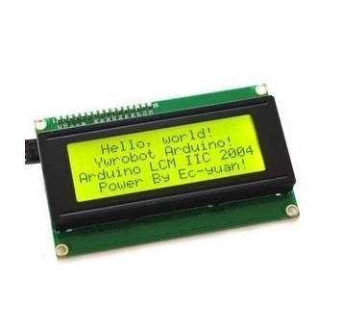 | Điện áp hoạt động là 5 V. Kích thước: 98 x 60 x 13.5 mm Chữ đen, nền xanh lá Khoảng cách giữa hai chân kết nối là 0.1 inch tiện dụng khi kết nối với Breadboard. Tên các chân được ghi ở mặt sau của màn hình LCD hổ trợ việc kết nối, đi dây điện. Có đèn led nền, có thể dùng biến trở hoặc PWM điều chình độ sáng để sử dụng ít điện năng hơn. Có thể được điều khiển với 6 dây tín hiệu Có bộ ký tự được xây dựng hổ trợ tiếng Anh và tiếng Nhật, xem thêm HD44780 datasheet để biết thêm chi tiết. | Debug, hiện thị tốc độ,… | 100000 | 1 | http://dientuvietduc.vn/44-lcd2004-xanh-la.html | 100000
Dây jump bus | 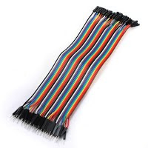 | Male - Male : 100 cái Male - female : 100 cái female - female: 100 cái |  | 300 | 300 | http://dientuvietduc.vn/phu-kien-va-dung-cu/-cap-va-day-cac-loai-40.html | 90000
Linh kiện khác | 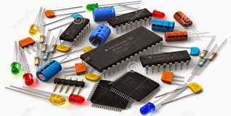 | Để mua các linh kiện như điện, tụ, trở, nút nhấn, led… | (Tự mua) | 1000000 | 1 |  | 1000000
 |  |  |  |  |  | TỔNG CỘNG | 7100000

